Лист1
Фото | Артикул | Цвет |  | Размерный ряд | Кол-во в упаковке | Цена за шт. | Цена за уп. | Заказ | 0 ₽
Модели 2018 года! В наличии.
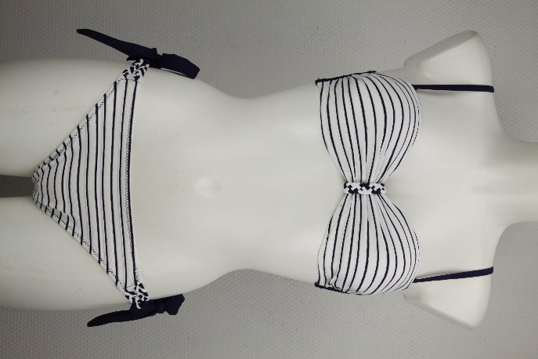 Формованная чашка с Push-Up | 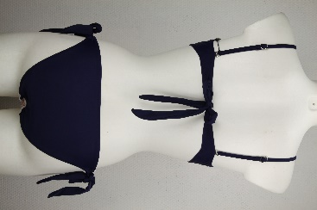 905-1817 |  | Синяя полоска | 38:40:42:44 (Прибавлять к размеру +4) | 4 | 1140 | 4560 |  | 0 ₽
 |  | 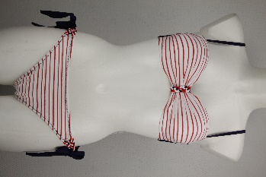 | Красная полоска |  |  |  |  |  | 0 ₽
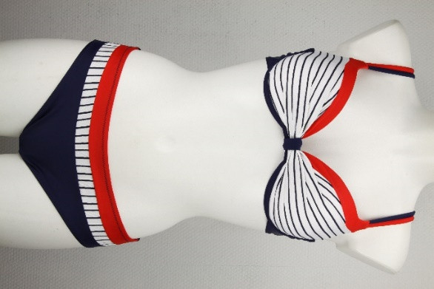 Формованная чашка с Push-Up | 902-1803 | 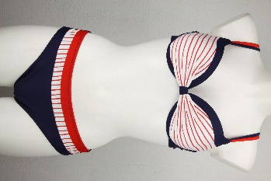 | Красная полоска | 40:42:44:46 (Прибавлять к размеру +4) | 4 | 1140 | 4560 |  | 0 ₽
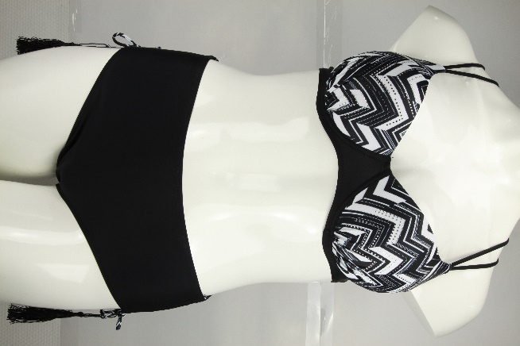 Формованная чашка с продольным Push-Up | 125-1829 | цвет как на фото | Черный | 44:46:48:50 (Прибавлять к размеру +4) | 4 | 1130 | 4520 |  | 0 ₽
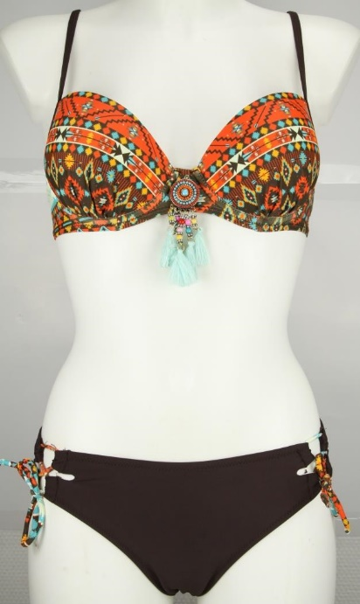 Формовання чашка без Push-Up | 213-1822 |  | Черный | 38:40:42:44 (Прибавлять к размеру +4) | 4 | 1130 | 4520 |  | 0 ₽
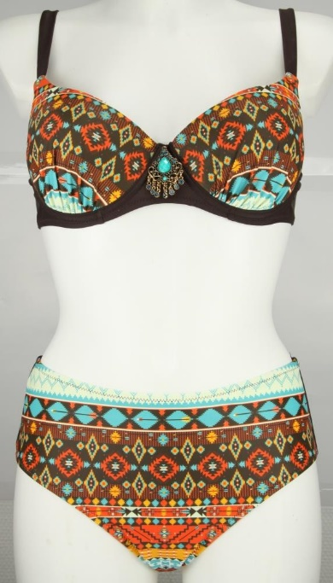 Формованая чашка с продольным Push-Up | 125-1811 |  | цвет как на фото | 44:46:48:50 (Прибавлять к размеру +4) | 4 | 1150 | 4600 |  | 0 ₽
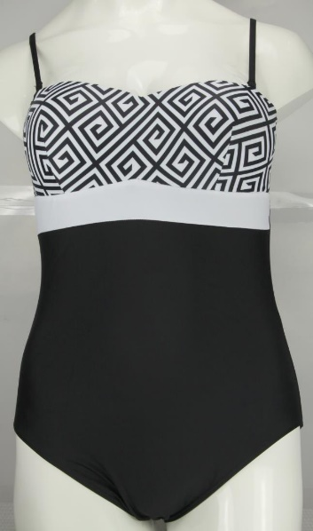 | 1145-1827 |  | цвет как на фото | 38:40:42:44 (Прибавлять к размеру +4) | 4 | 1140 | 4560 |  | 0 ₽
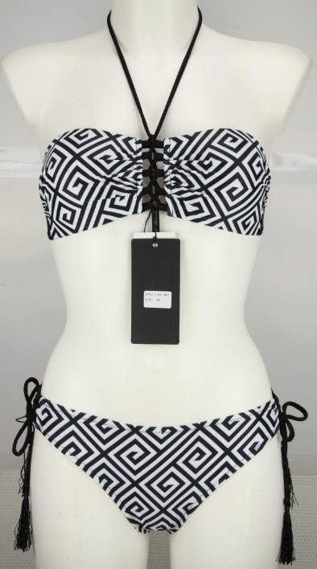 Бескостное "бандо" | 1145-1825 |  | цвет как на фото | 38:40:42:44 (Прибавлять к размеру +4) | 4 | 1100 | 4400 |  | 0 ₽
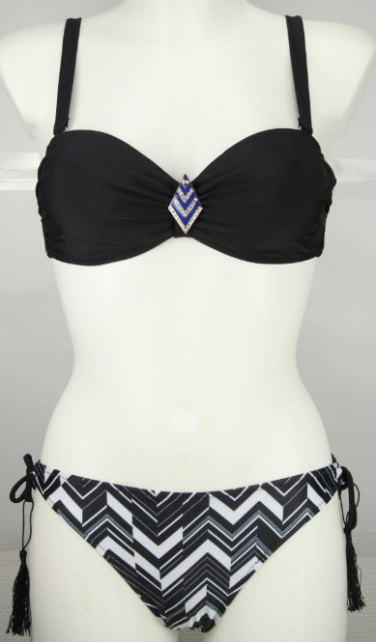 Бандо с небольши продольным Push-Up | 125-1824 |  | цвет как на фото | 38:40:42:44 (Прибавлять к размеру +4) | 4 | 1100 | 4400 |  | 0 ₽

 | 1501 | (как на фото) | Черный | Free size | 1 | 880 | 880 |  | 0 ₽
 |  |  | Белый |  |  |  |  |  | 0 ₽
 | 62-2701 |  | Ментол | 40:42:44:46:48 (Прибавлять к размеру +4) | 5 | 1220 | 6100 |  | 0 ₽
 | 46-2702 | Как на фото | Мята | 40:42:44 C 40:42:44 D | 6 | 1220 | 7320 |  | 0 ₽
 | 11-2726 |  | как на фото | 36:38:40:42 (Прибавлять к размеру +4) | 4 | 1060 | 4240 |  | 0 ₽
 |  |  |  |  |  |  |  |  | 0 ₽
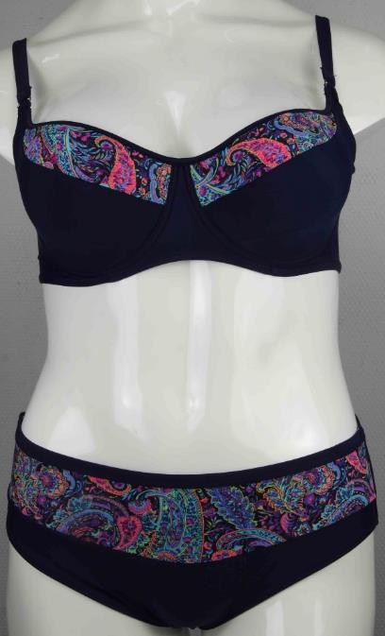 | 81-2770 |  | Ультрамарин | 48:50:52 Е 48:50:52 F (Прибавлять к размеру +4) | 6 | 1150 | 6900 |  | 0 ₽
 | 61-2709 |  | Черно-белый | 38:40:42:44 (Прибавлять к размеру +4) | 4 | 1160 | 4640 |  | 0 ₽
 |  |  | Синий |  |  |  |  |  | 0 ₽
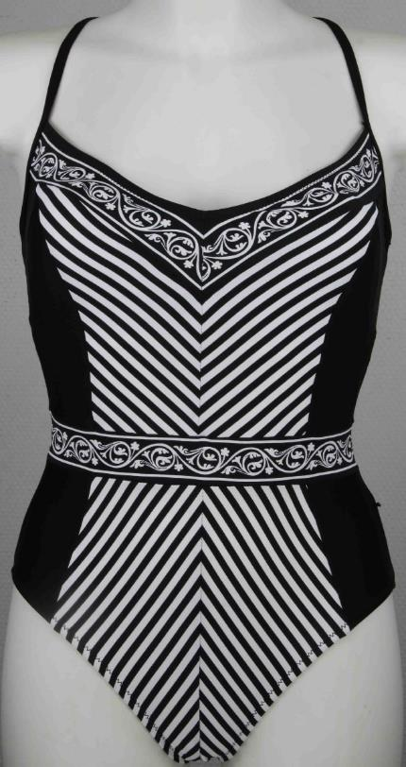 | 2708 |  | Синий | 38:40:42:44 (Прибавлять к размеру +4) | 4 | 1150 | 4600 |  | 0 ₽
 |  | как на фото | Черно-белый |  |  |  |  |  | 0 ₽
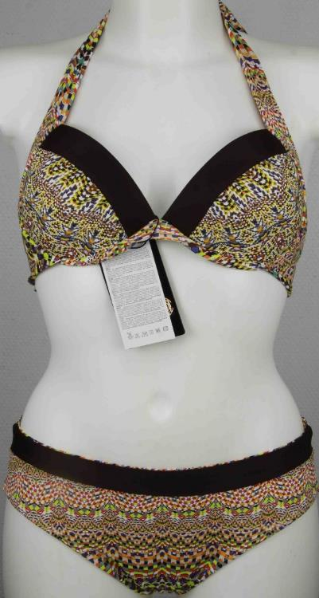 | 84-2779 |  | Голубой | 44:46:48 Е 44:46:48 D (Прибавлять к размеру +4) | 6 | 1150 | 6900 |  | 0 ₽
 |  | как на фото | Желтый |  |  |  |  |  | 0 ₽
Плавки двустороние | 61-2728 |  | Ярко-синий | 38:40:42:44 (Прибавлять к размеру +4) | 4 | 1180 | 4720 |  | 0 ₽
 |  | как на фото | Мята |  |  |  |  |  | 0 ₽
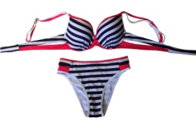 | 1458-9702 | Как на фото |  | 36:38:40:42 (Прибавлять к размеру +4) | 4 | 1150 | 4600 |  | 0 ₽
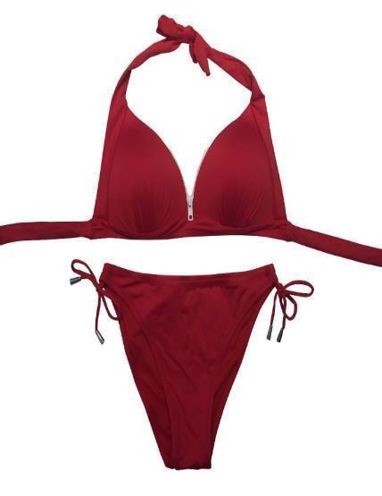 | 1223-1702 |  | Ультрамарин | 36:38:40 (Прибавлять к размеру +4) | 3 | 1050 | 3150 |  | 0 ₽
 |  | Как на фото | Красный |  |  |  |  |  | 0 ₽
 | H21-9501 Без Push-up |  | Желтый | 36:38:40:42 (Прибавлять к размеру +4) | 4 | 950 ₽ | 3,800 ₽ |  | 0 ₽
 | 27-21514 Push-up |  | Розовый | 36:38:40:42 (Прибавлять к размеру +4) | 4 | 850 | 3400 |  | 0 ₽

